Chi tiết địa chất
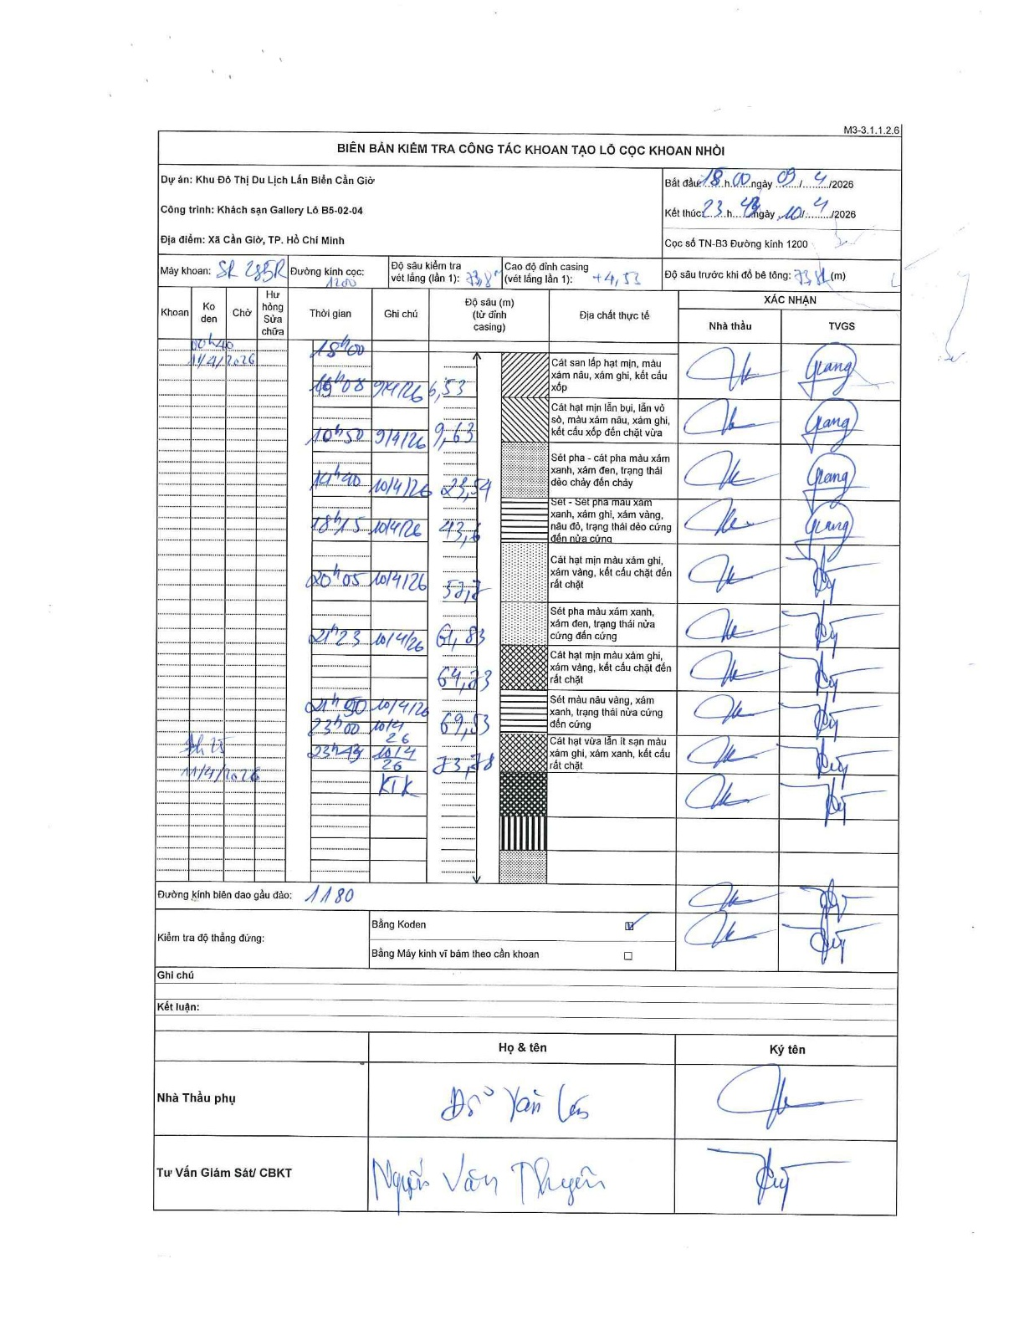
Dự án | Cần Giờ
Hạng mục | Khách sạn Gallery
Tên bộ phận | Xã Cần Giờ, TP. Hồ Chí Minh
Số hiệu cọc | B2.21
Tên Máy khoan | SGCT-KCN0001
Đường kính | D1200
Bắt đầu thi công | 18:00 09/04/2026
Kết thúc thi công | 23:45 10/04/2026

Địa chất TT | Đường kính | Mô tả lớp thiết kế | Từ (h) | Đến (h) | Cao độ từ | Cao độ đến | T.Gian (h) | Dài (m) | V (m/h) | Ghi chú
1 | D1200 | Cát san lấp hạt mịn, màu xám nâu, xám ghi, kết cấu xốp | 18:00 09/04/2026 | 19:08 09/04/2026 | 0 | -6.53 | 1.13 | 6.53 | 5.76
2 | D1200 | Cát hạt mịn lẫn bụi, lẫn vỏ sò, màu xám nâu, xám ghi, kết cấu xốp đến chặt vừa | 19:26 09/04/2026 | 20:50 09/04/2026 | -6.53 | -9.63 | 1.4 | 3.1 | 2.21
3 | D1200 | Sét pha - cát pha màu xám xanh, xám đen, trạng thái dẻo chảy đến chảy | 21:26 09/04/2026 | 14:40 10/04/2026 | -9.63 | -23.54 | 17.23 | 13.91 | 0.81
4 | D1200 | Sét - Sét pha màu xám xanh, xám ghi, xám vàng, nâu đỏ, trạng thái dẻo cứng đến nửa cứng | 14:40 10/04/2026 | 18:15 10/04/2026 | -23.54 | -43.6 | 3.58 | 20.06 | 5.6
5 | D1200 | Cát hạt mịn màu xám ghi, xám vàng, kết cấu chặt đến rất chặt | 18:42 10/04/2026 | 20:05 10/04/2026 | -43.6 | -57.7 | 1.38 | 14.1 | 10.19
6 | D1200 | Sét pha màu xám xanh, xám đen, trạng thái nửa cứng đến cứng | 20:05 10/04/2026 | 21:23 10/04/2026 | -57.7 | -61.83 | 1.3 | 4.13 | 3.18
7 | D1200 | Cát hạt mịn màu xám ghi, xám vàng, kết cấu chặt đến rất chặt | 21:23 10/04/2026 | 21:50 10/04/2026 | -61.83 | -64.23 | 0.45 | 2.4 | 5.33
8 | D1200 | Sét màu nâu vàng, xám xanh, trạng thái nửa cứng đến cứng | 21:50 10/04/2026 | 23:00 10/04/2026 | -64.23 | -69.53 | 1.17 | 5.3 | 4.54
9 | D1200 | Cát hạt vừa lẫn ít sạn màu xám ghi, xám xanh, kết cấu rất chặt | 23:00 10/04/2026 | 23:45 10/04/2026 | -69.53 | -73.78 | 0.75 | 4.25 | 5.67

ẢNH BIÊN BẢN GỐC

